P8
○一般会計歳入決算に占める市税の割合
 | 市税 | その他 | 一般会計歳入合計
令和元年 | 136,102,491 | 264,534,407 | 400,636,898 | 34.0%
令和２年 | 133,682,198 | 355,784,283 | 489,466,481 | 27.3%
令和３年 | 132,094,399 | 316,954,591 | 449,048,990 | 29.4%
令和４年 | 134,987,795 | 299,897,761 | 434,885,556 | 31.0%
令和５年 | 135,601,082 | 303,097,003 | 438,698,085 | 30.9%

P9
○ 一般会計決算額構成図（令和５年度）

 | 歳入 | R5 | 構成率
 | 市税 | 135,601 | 30.9%
 | 国庫支出金 | 88,954 | 20.3%
 | 地方交付税 | 76,946 | 17.5%
 | 市債 | 39,931 | 9.1%
 | 県支出金 | 22,402 | 5.1%
 | 地方消費税交付金 | 20,240 | 4.6%
 | 諸収入 | 15,420 | 3.5%
 | 使用料及び手数料 | 7,431 | 1.7%
 | 地方譲与税 | 3,277 | 0.7%
 | その他 | 28,496 | 6.6%
 | 歳入合計 | 438,698 | 100.0%

 | 歳出 | R5 | 構成率
 | 民生費 | 143,989 | 33.9%
 | 土木費 | 58,569 | 13.8%
 | 教育費 | 57,997 | 13.6%
 | 公債費 | 50,575 | 11.9%
 | 総務費 | 45,167 | 10.6%
 | 衛生費 | 33,274 | 7.8%
 | 消防費 | 10,850 | 2.6%
 | 商工費 | 9,091 | 2.1%
 | 諸支出金 | 6,994 | 1.6%
 | その他 | 8,829 | 2.1%
 | 歳出合計 | 425,335 | 100.0%

P12
○ 市税収入額の推移

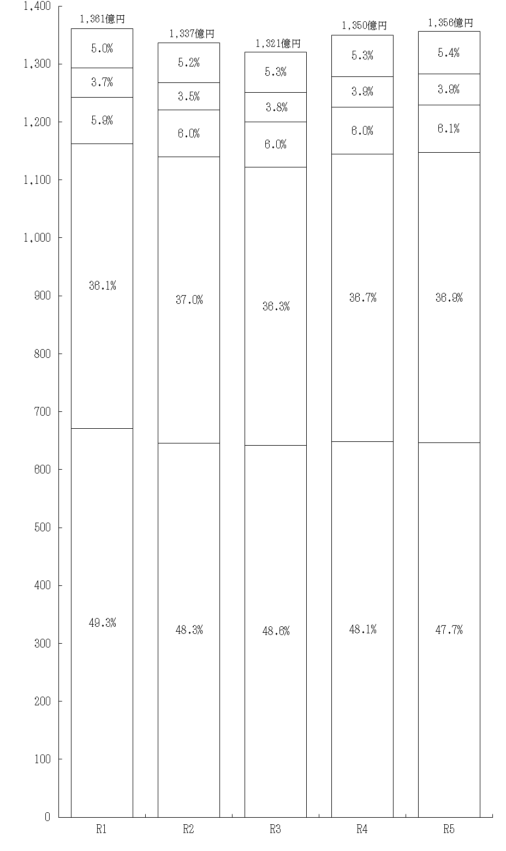
事業所税
軽自動車税
鉱産税
特別土地保有税
入湯税

市たばこ税
市 民 税
固定資産税
都市計画税
億円
年度

P13
○ 市税収入率の推移

市税収入率の推移（大表より）

年度 | 市税収入率 | 現年課税分 | 滞納繰越分
令和元年 | 97.5 | 99.3 | 27.7
令和２年 | 97.3 | 99.0 | 26.7
令和３年 | 97.6 | 99.3 | 30.6
令和４年 | 97.6 | 99.3 | 21.7
令和５年 | 97.5 | 99.2 | 22.0

P14
○ 市税決算額構成図
